TC_01
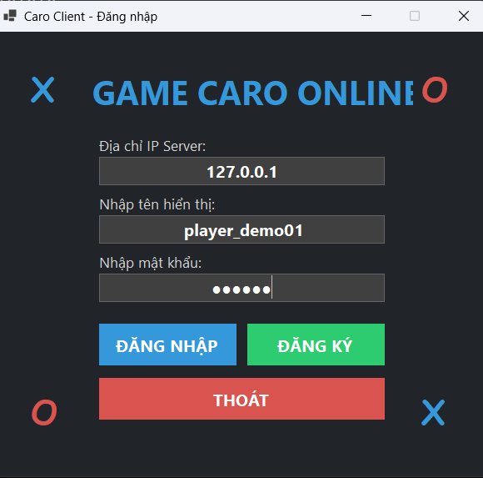
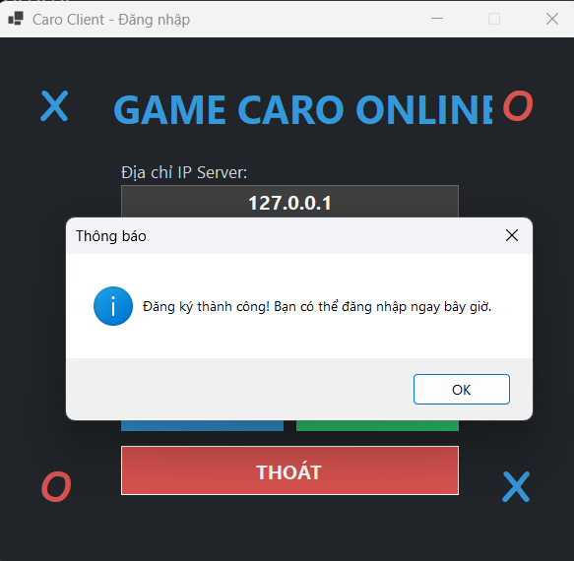
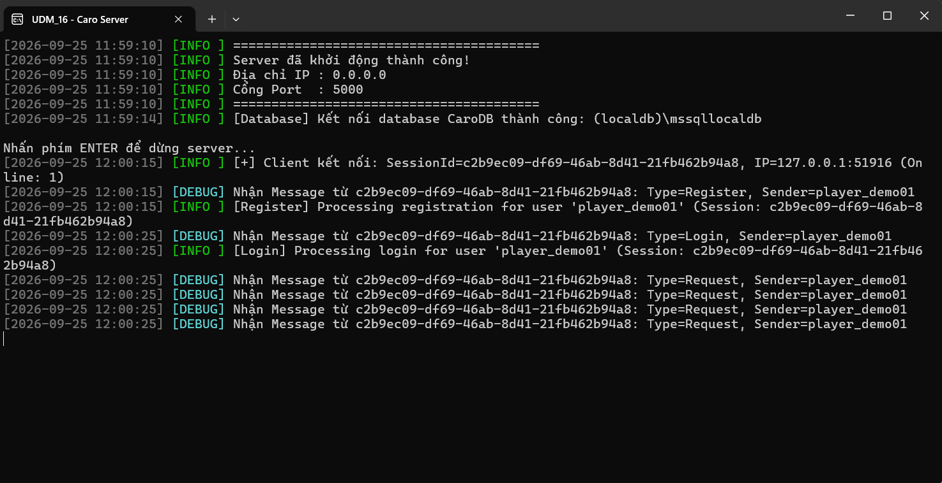
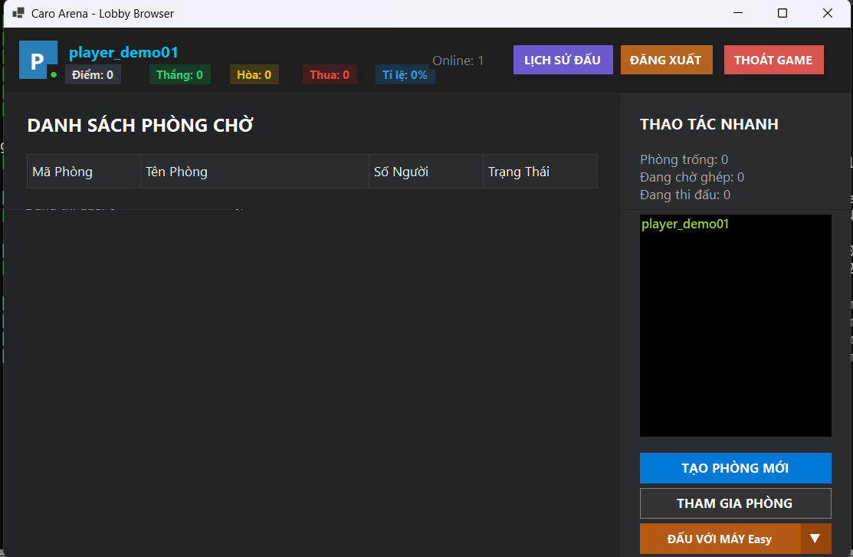
TC_01
Cung cấp mình chứng tại đây.
Minh chứng là hình ảnh code/kết quả chạy test, giao diện hiển thị hoặc log trong hệ thống.

TC_02
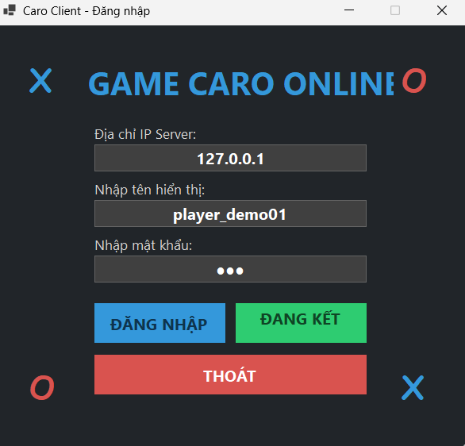
TC_02
Kiểm tra đăng ký trùng tên tài khoản đã tồn tại

TC_03
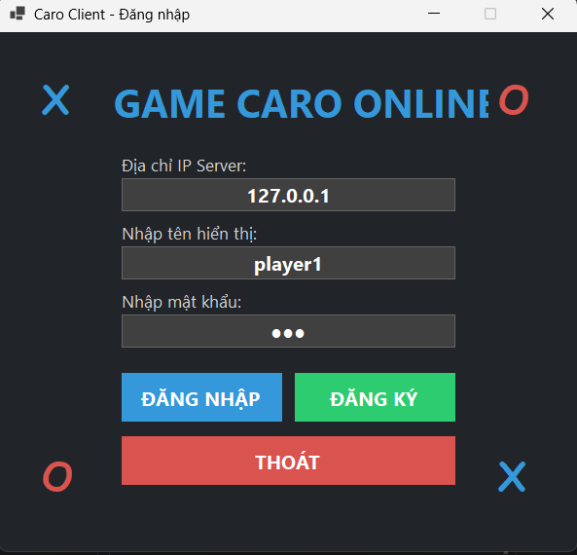
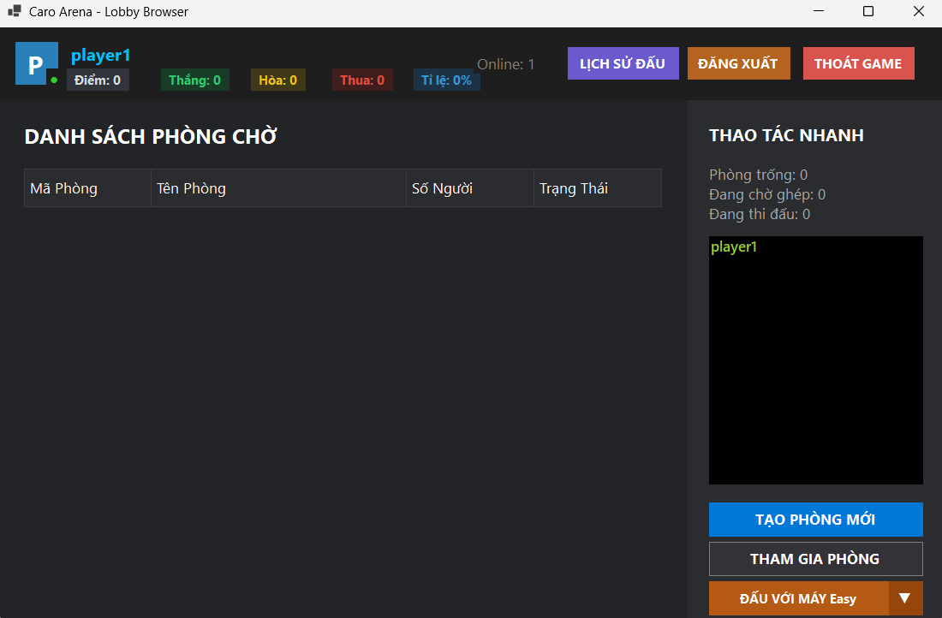
TC_03: Kiểm tra đăng nhập với thông tin chính xác

TC_04
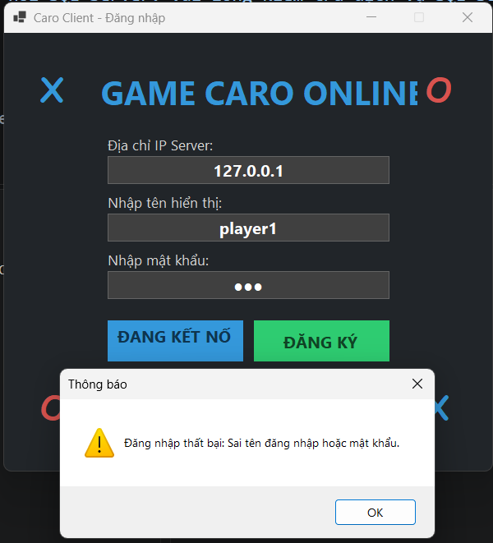
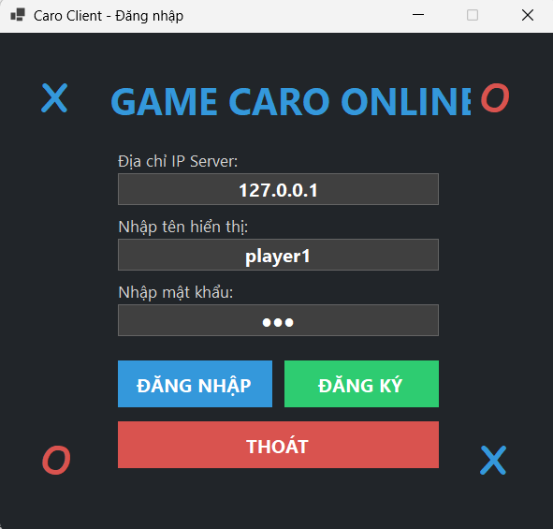
TC_04: Kiểm tra đăng nhập sai mật khẩu

TC_05
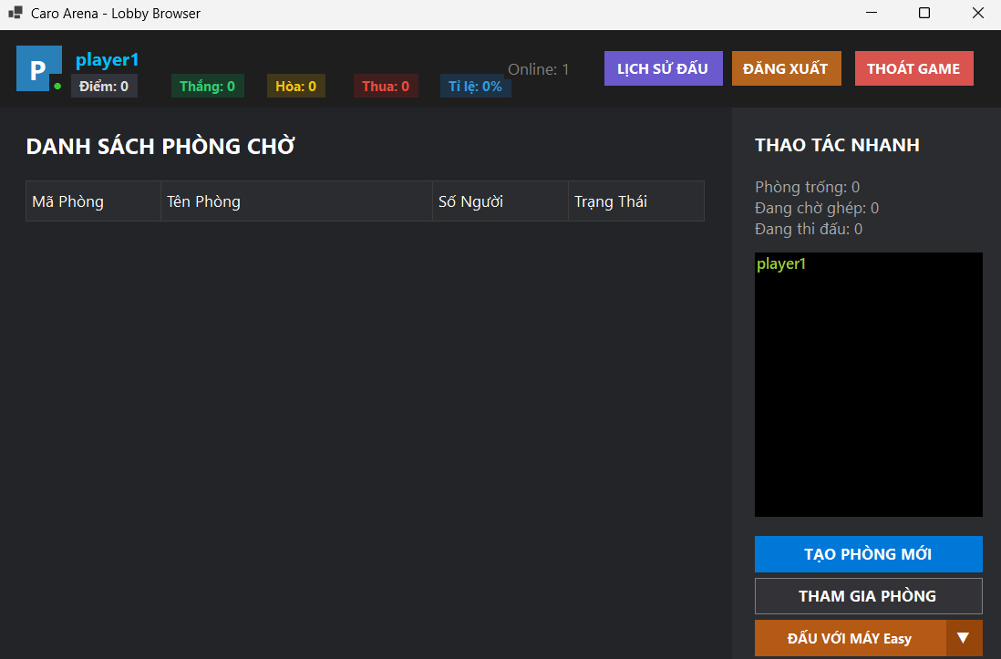
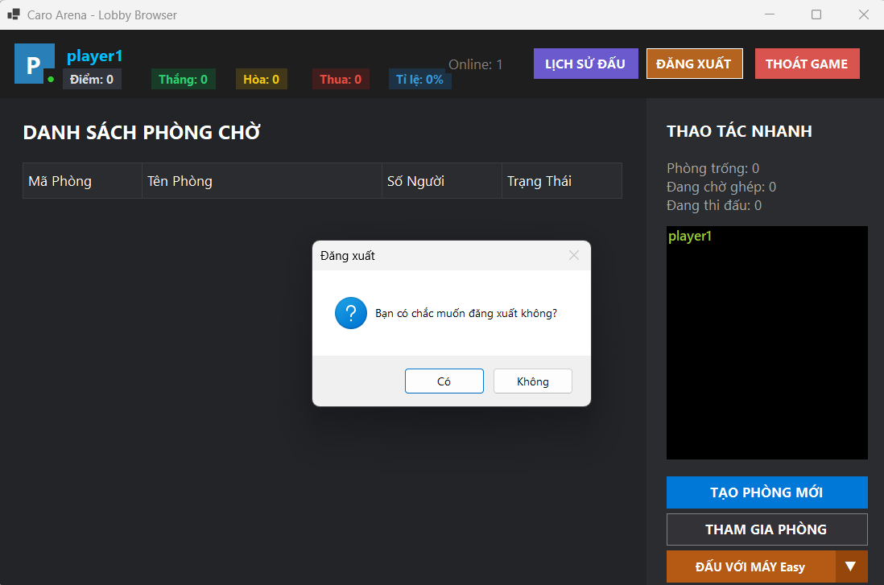
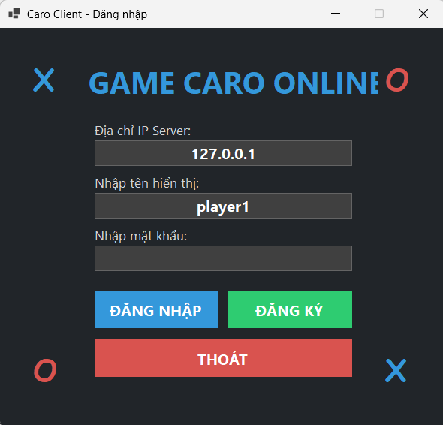
TC_05: Kiểm tra Đăng xuất quay về LoginForm

TC_06

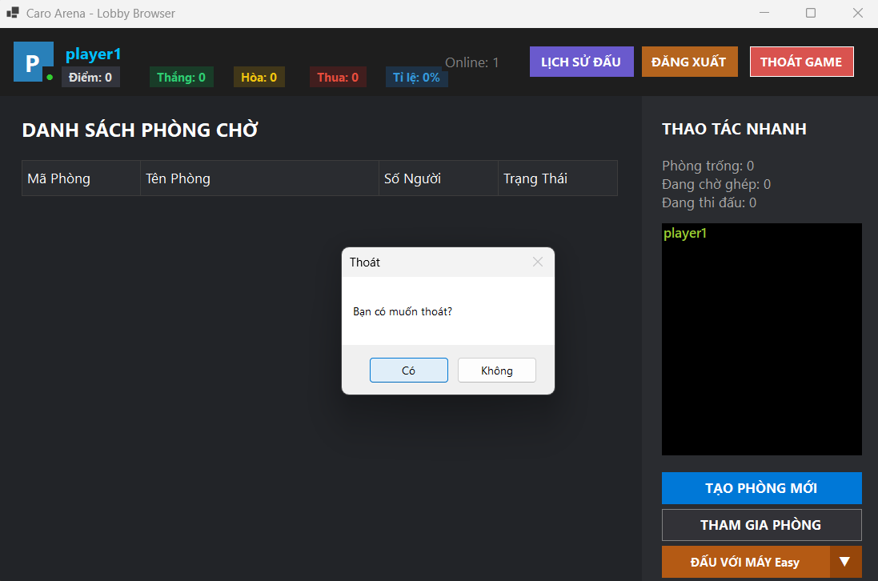
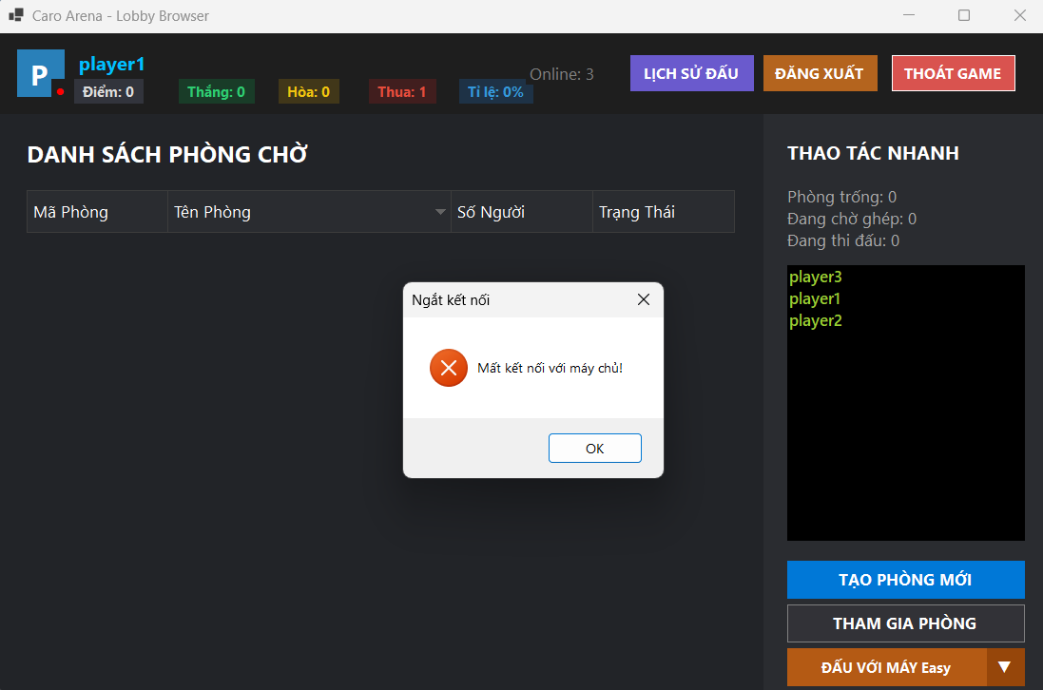
TC_06: Kiểm tra nút Thoát game

TC_07
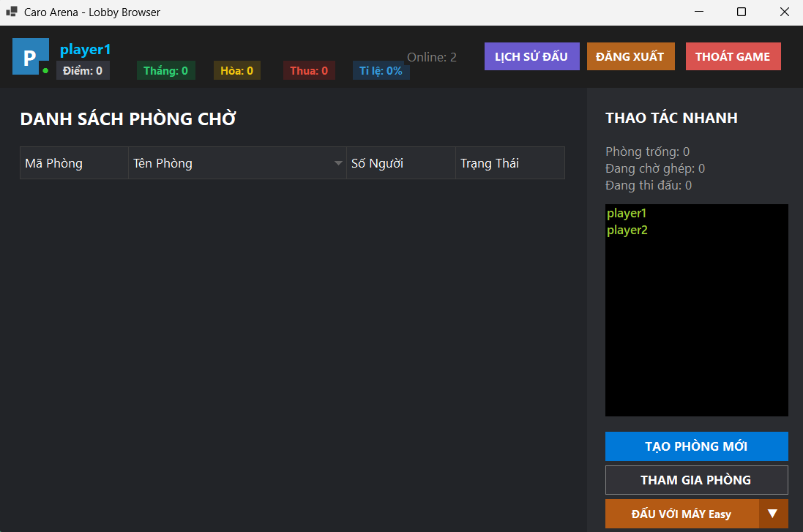
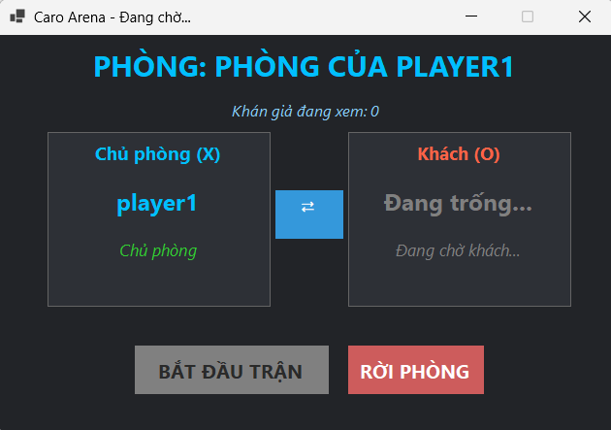
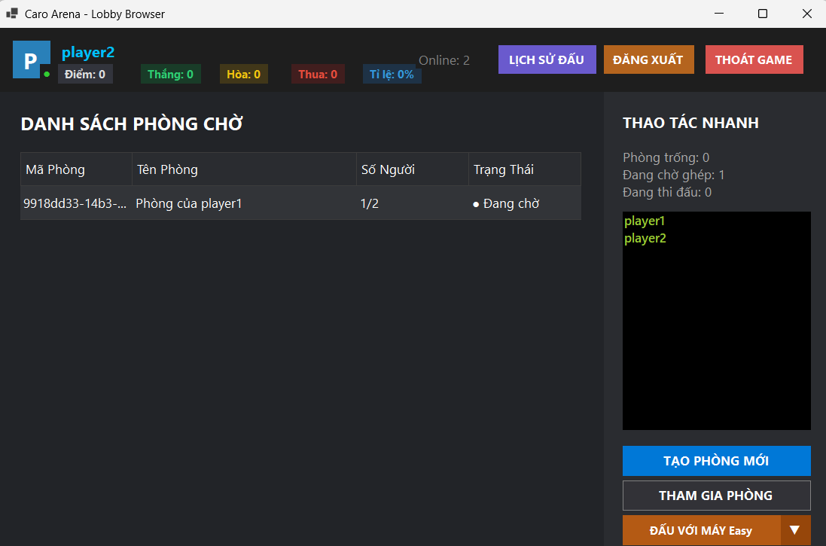
TC_07: Kiểm tra tạo phòng đấu mới

TC_08
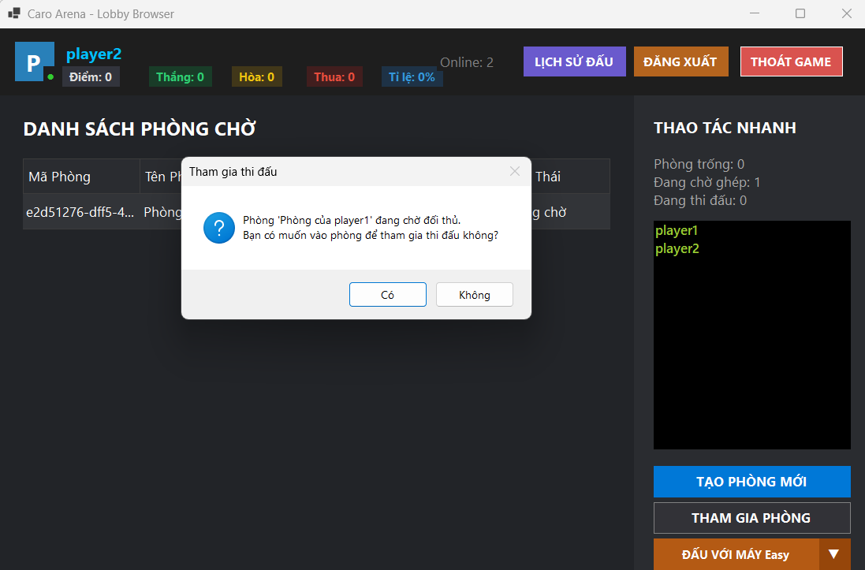
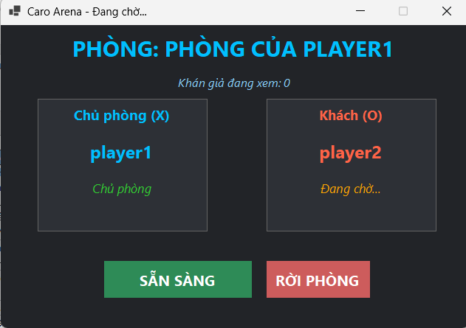
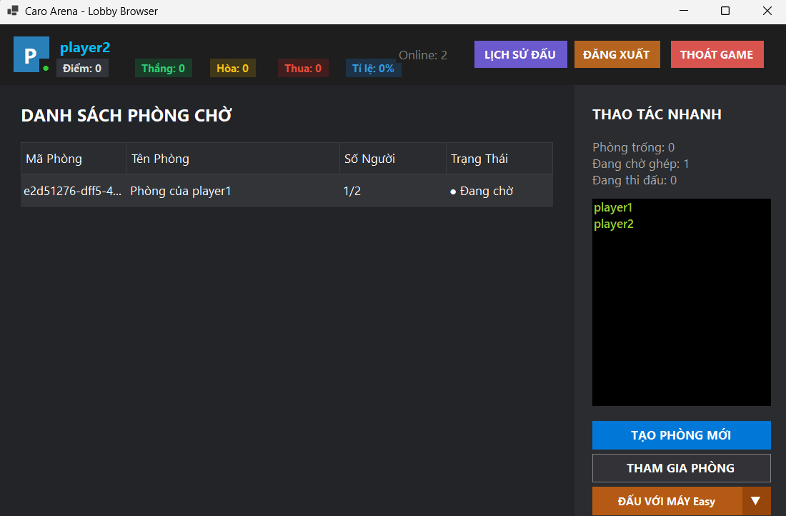
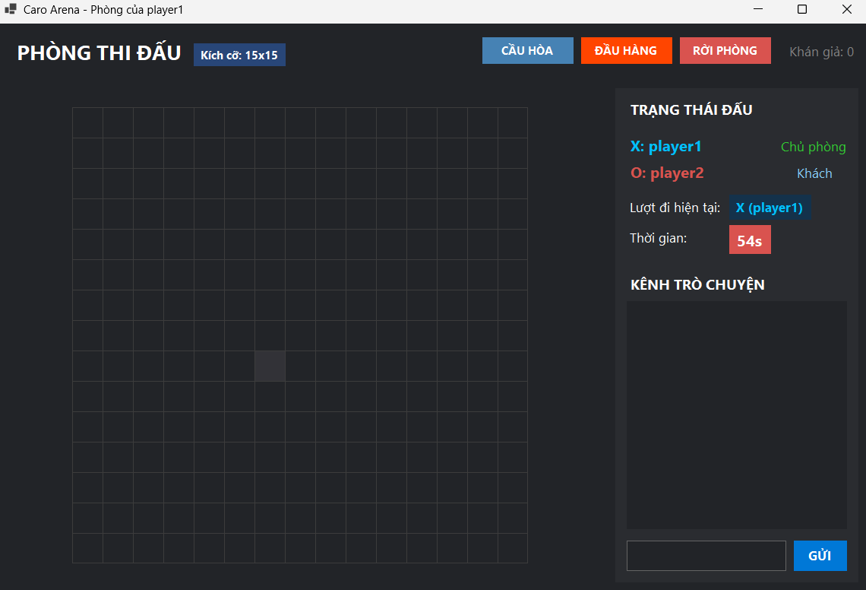
TC_08: Kiểm tra tham gia phòng chưa đủ người

TC_09
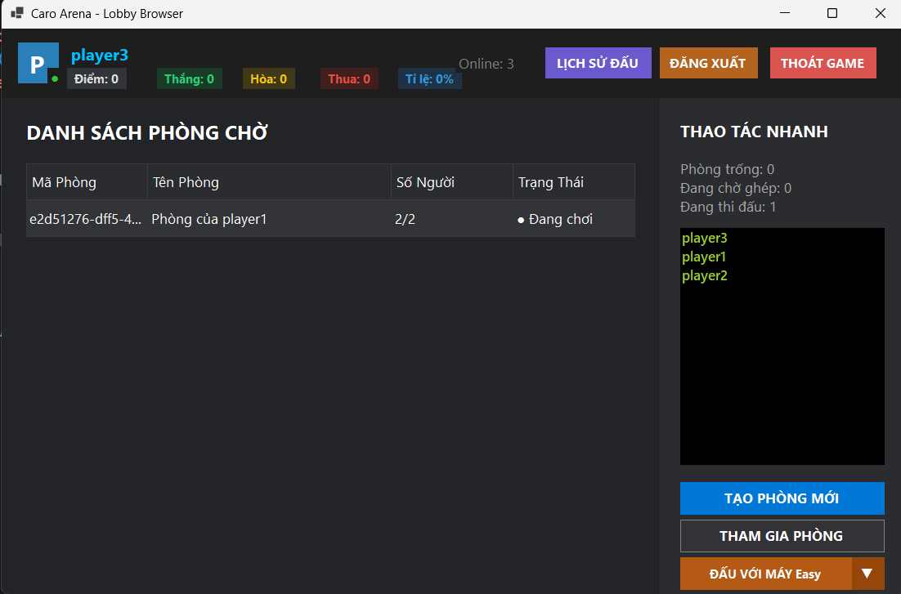
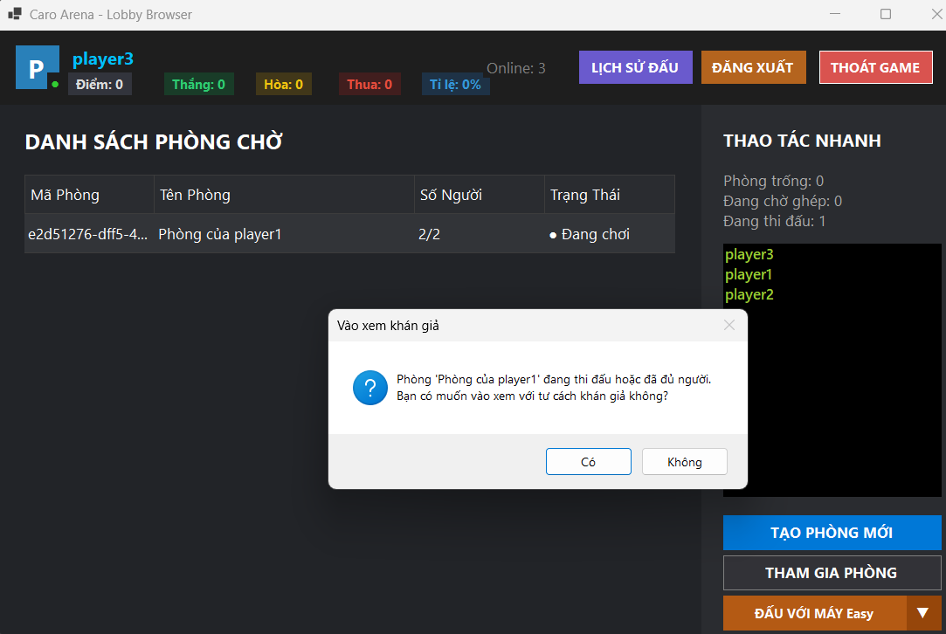
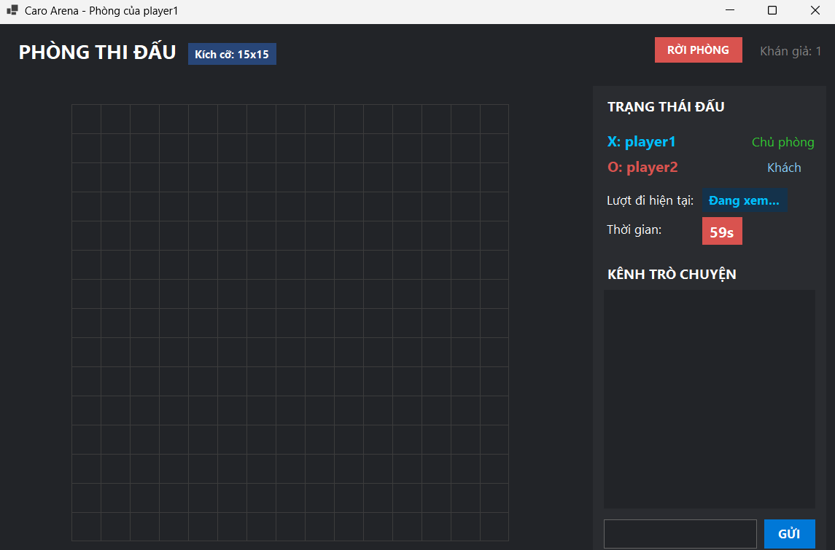
TC_09: Kiểm tra tham gia phòng đang thi đấu với vai trò khán giả

TC_10
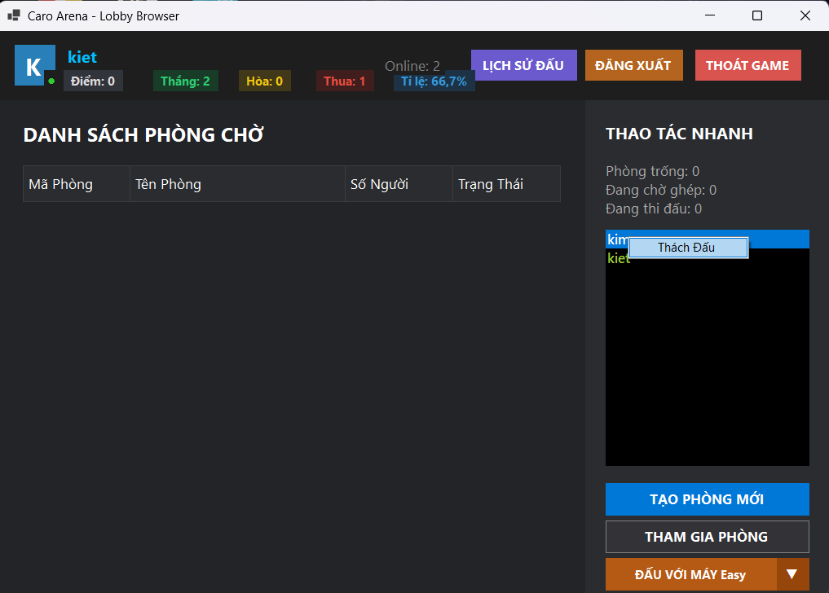
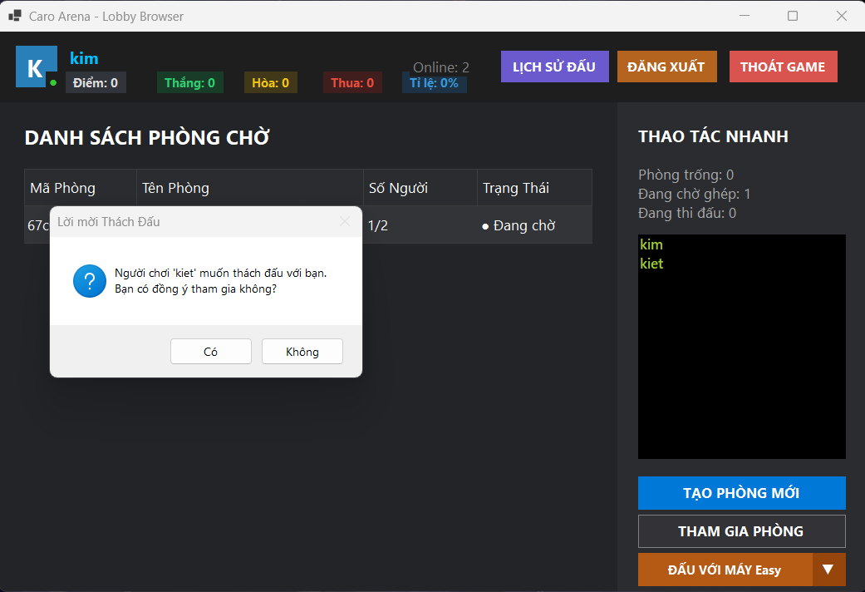

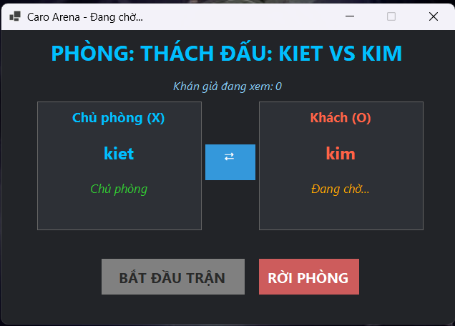
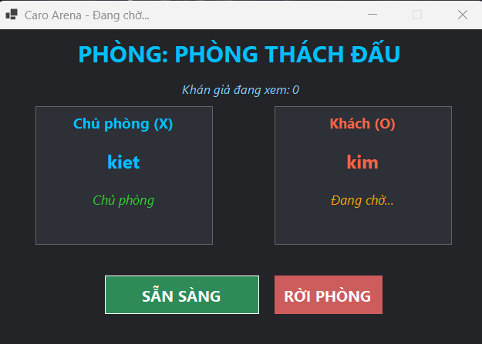

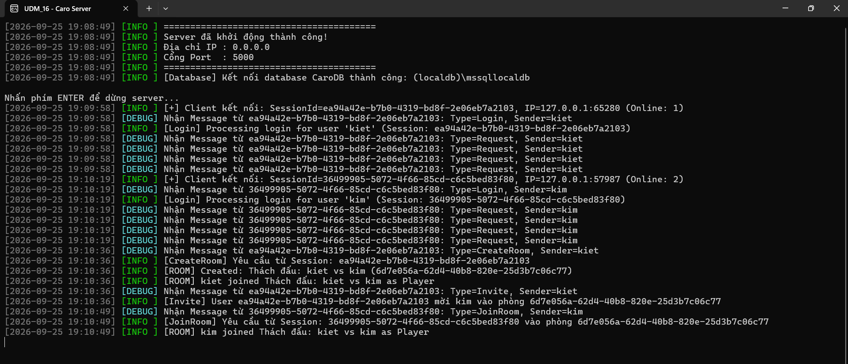

TC_11
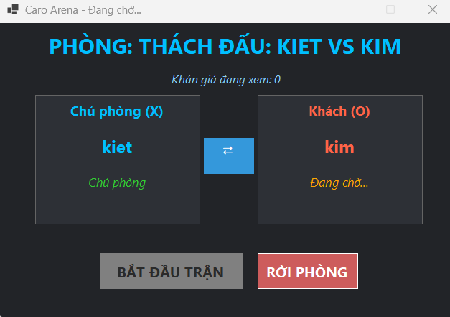
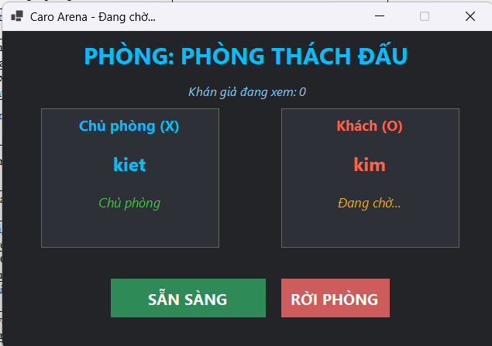

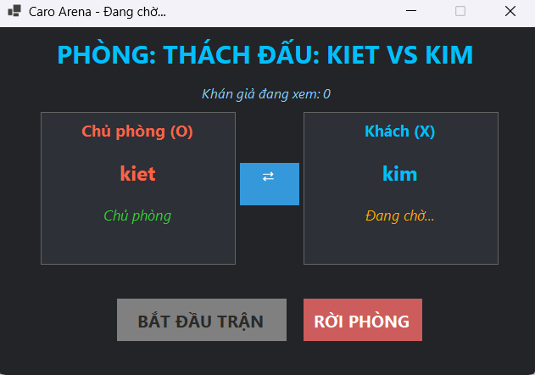
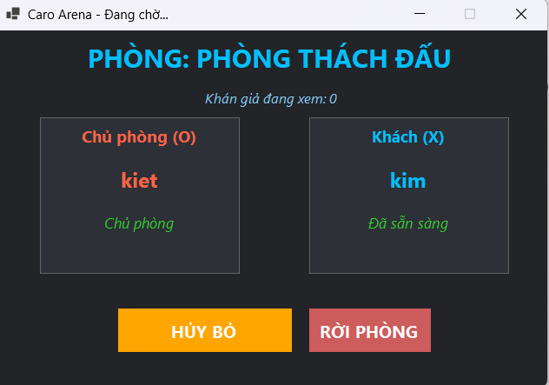

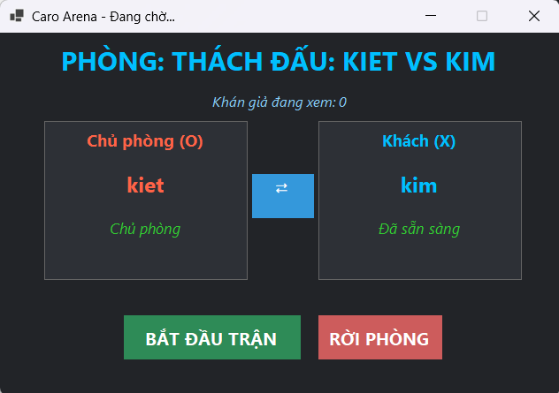

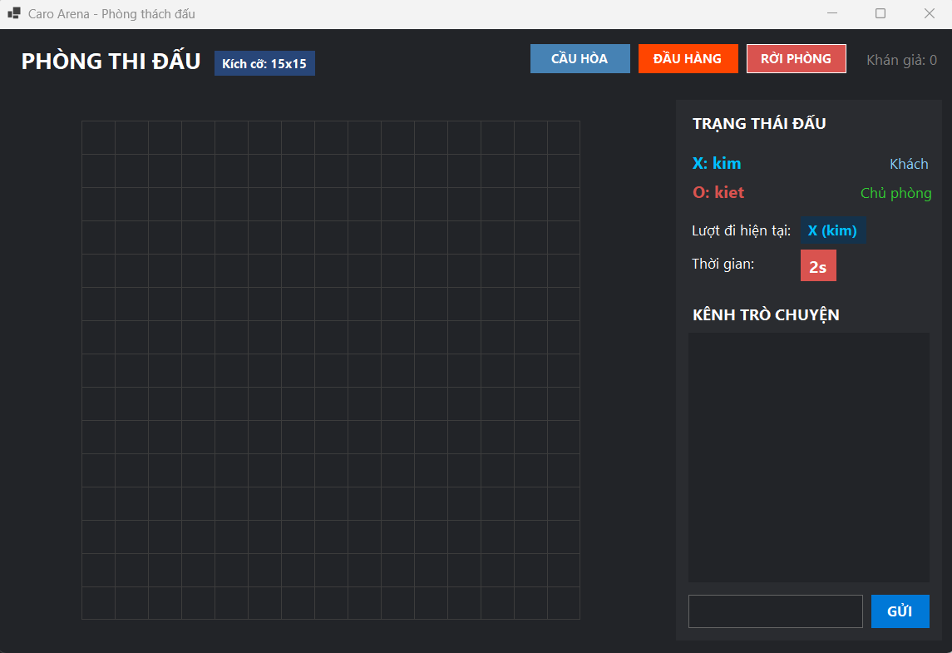
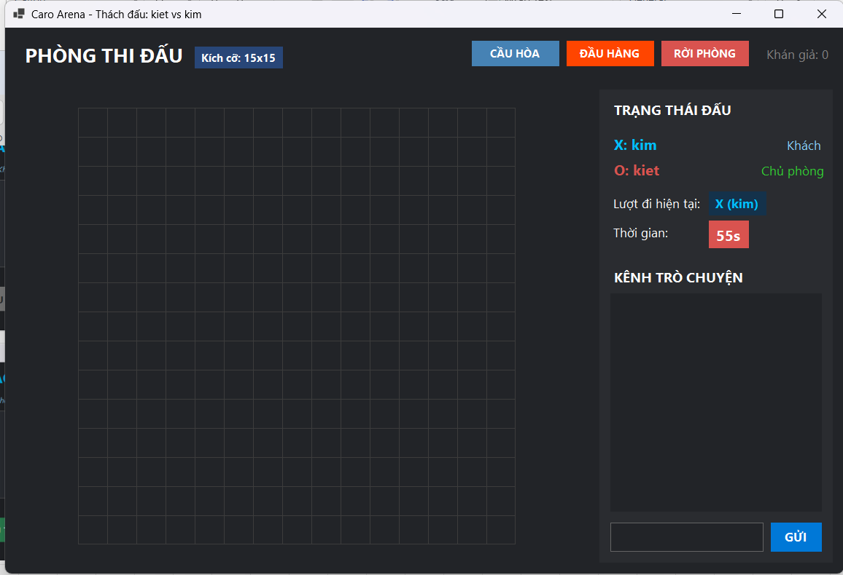

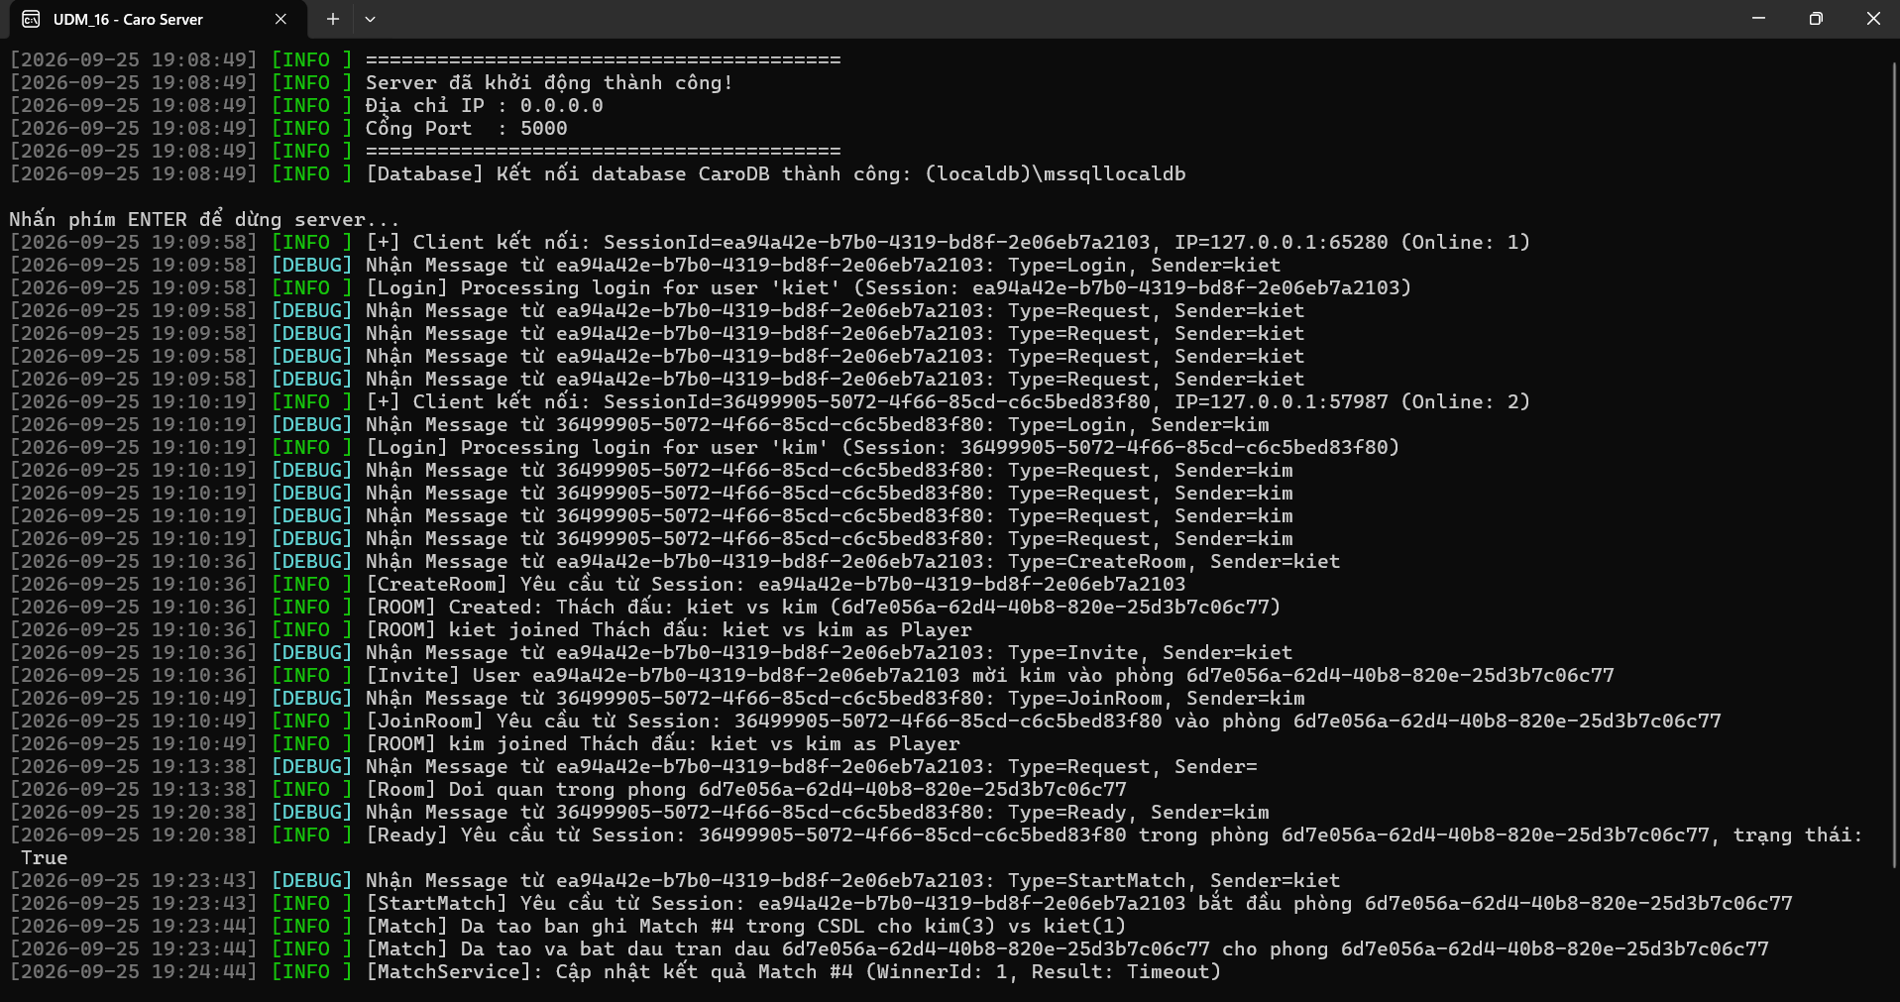

TC_12
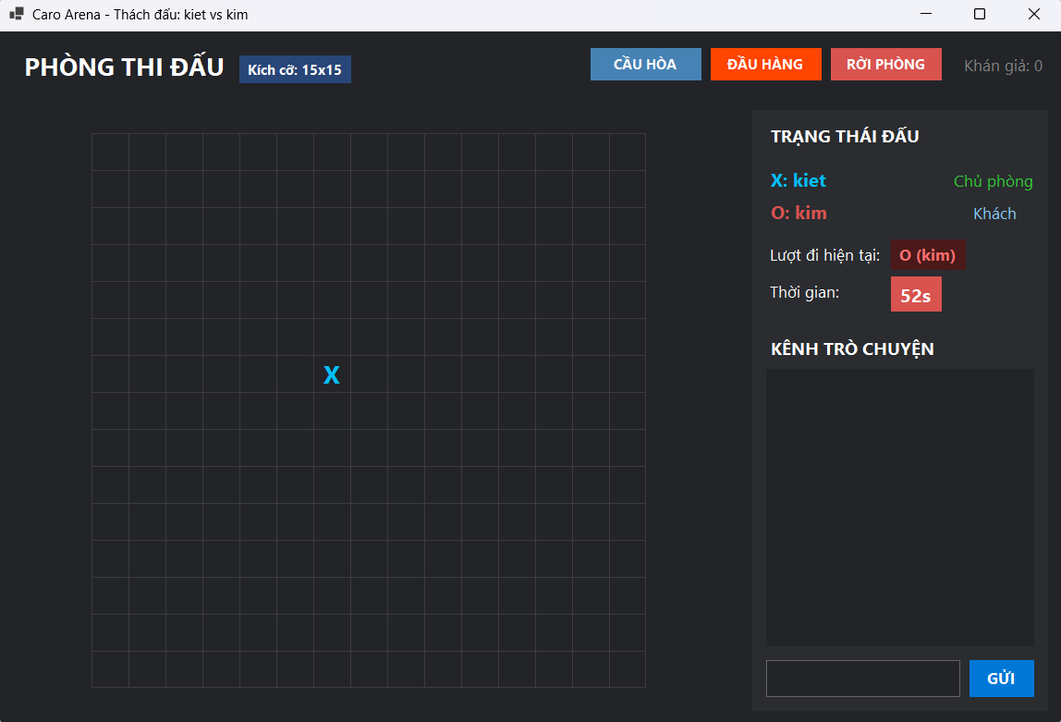
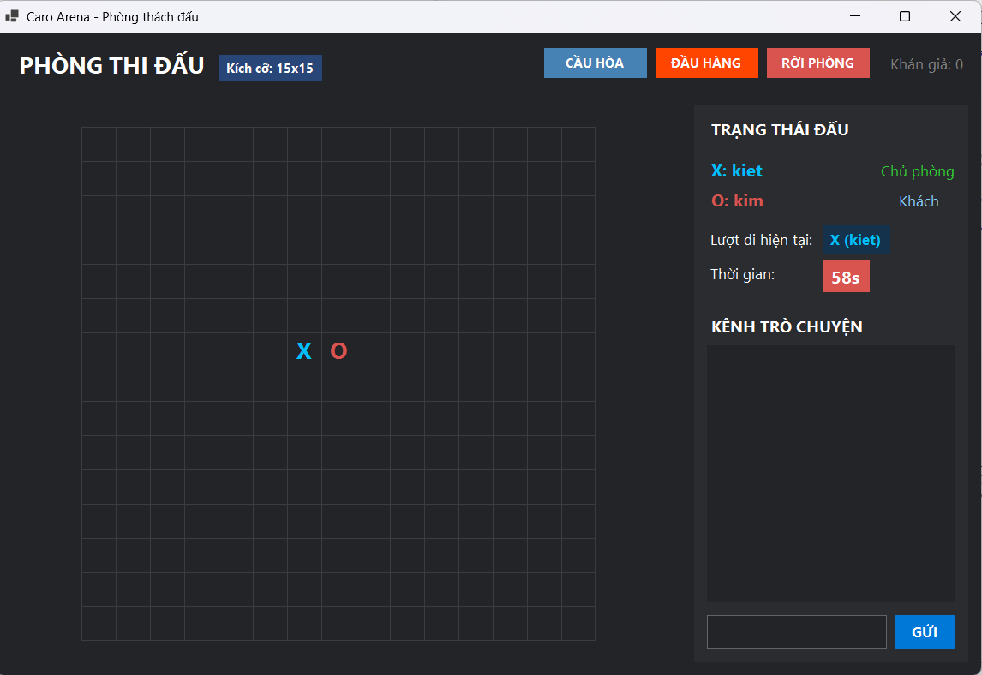

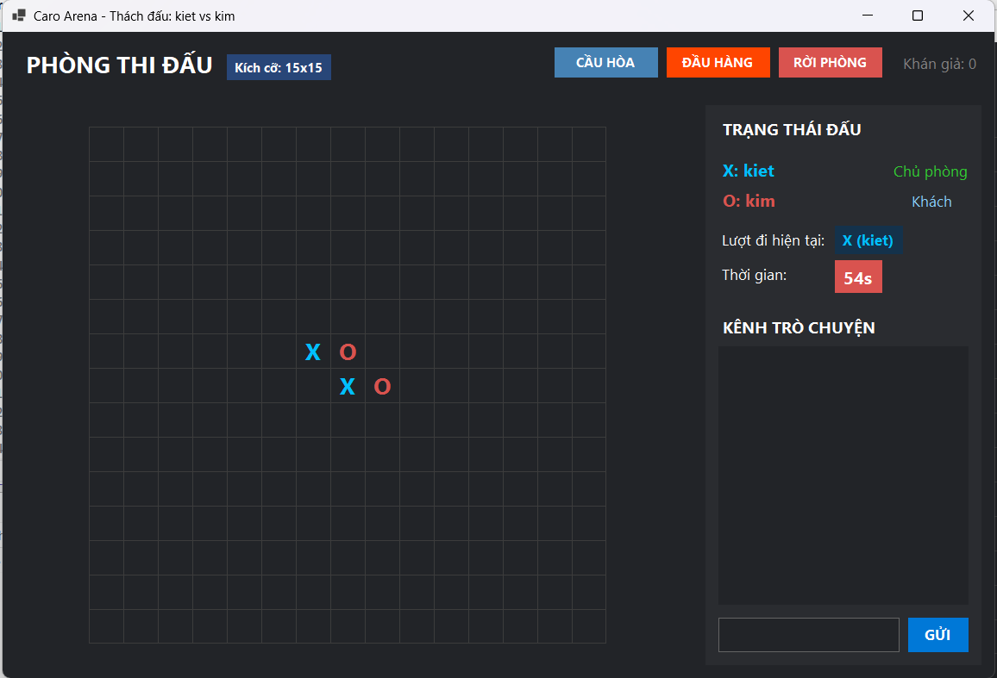


TC_13
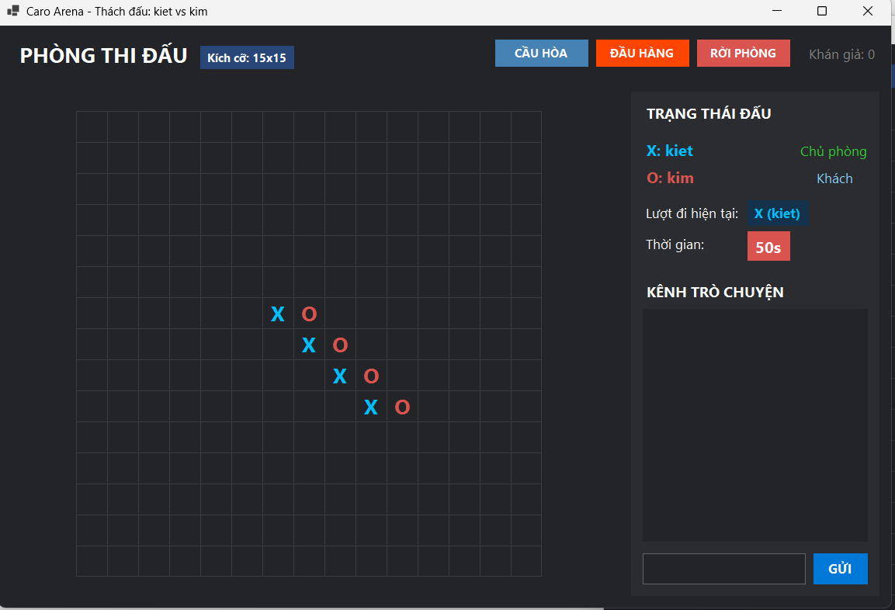
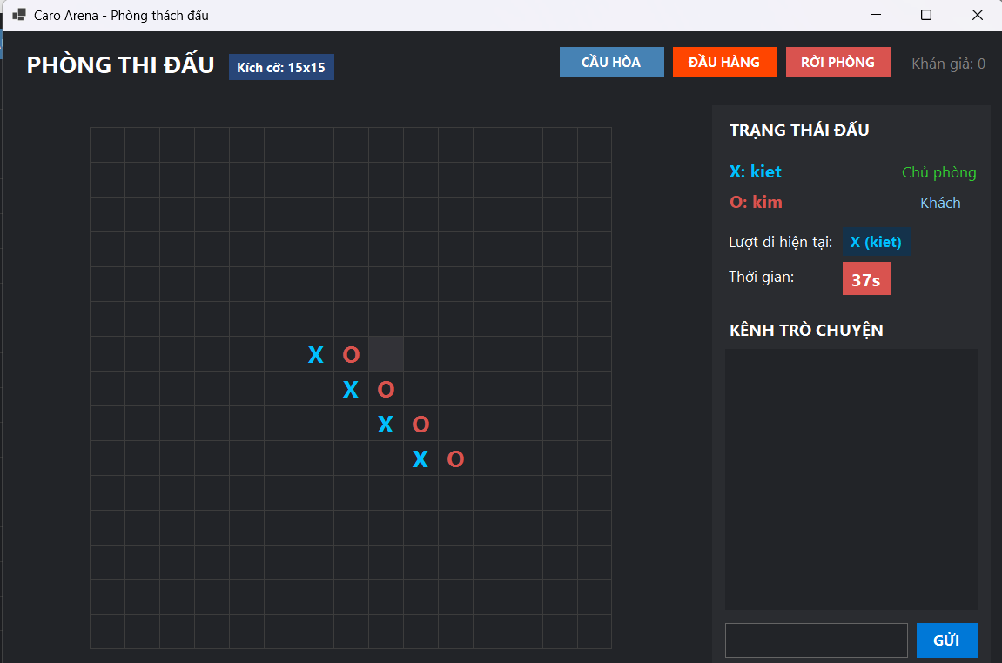

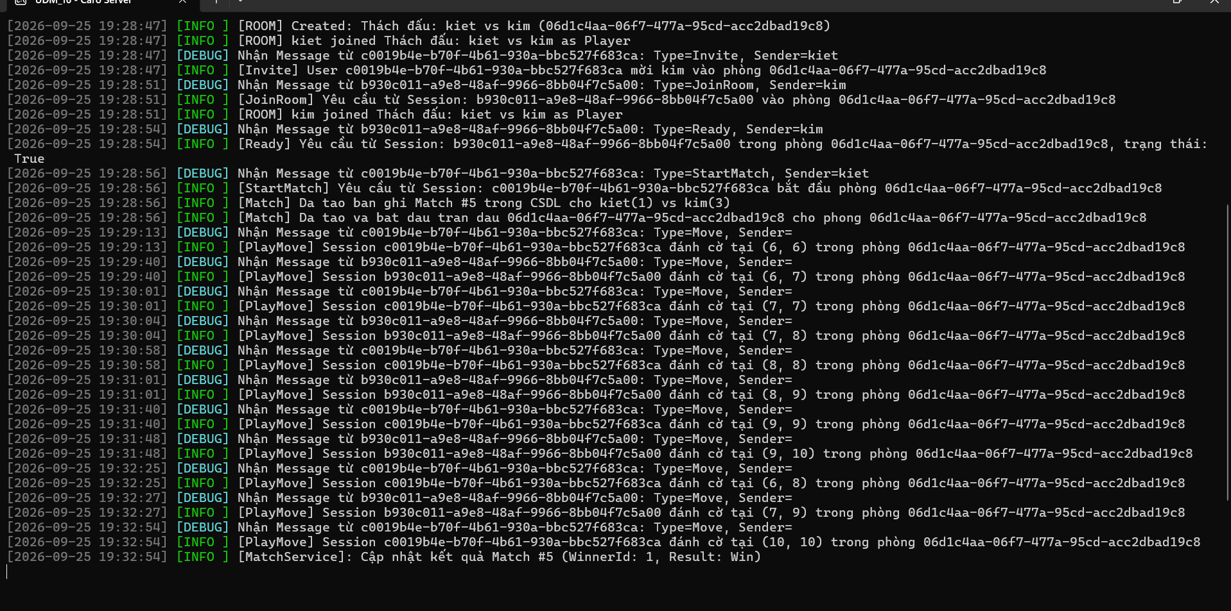

TC_14
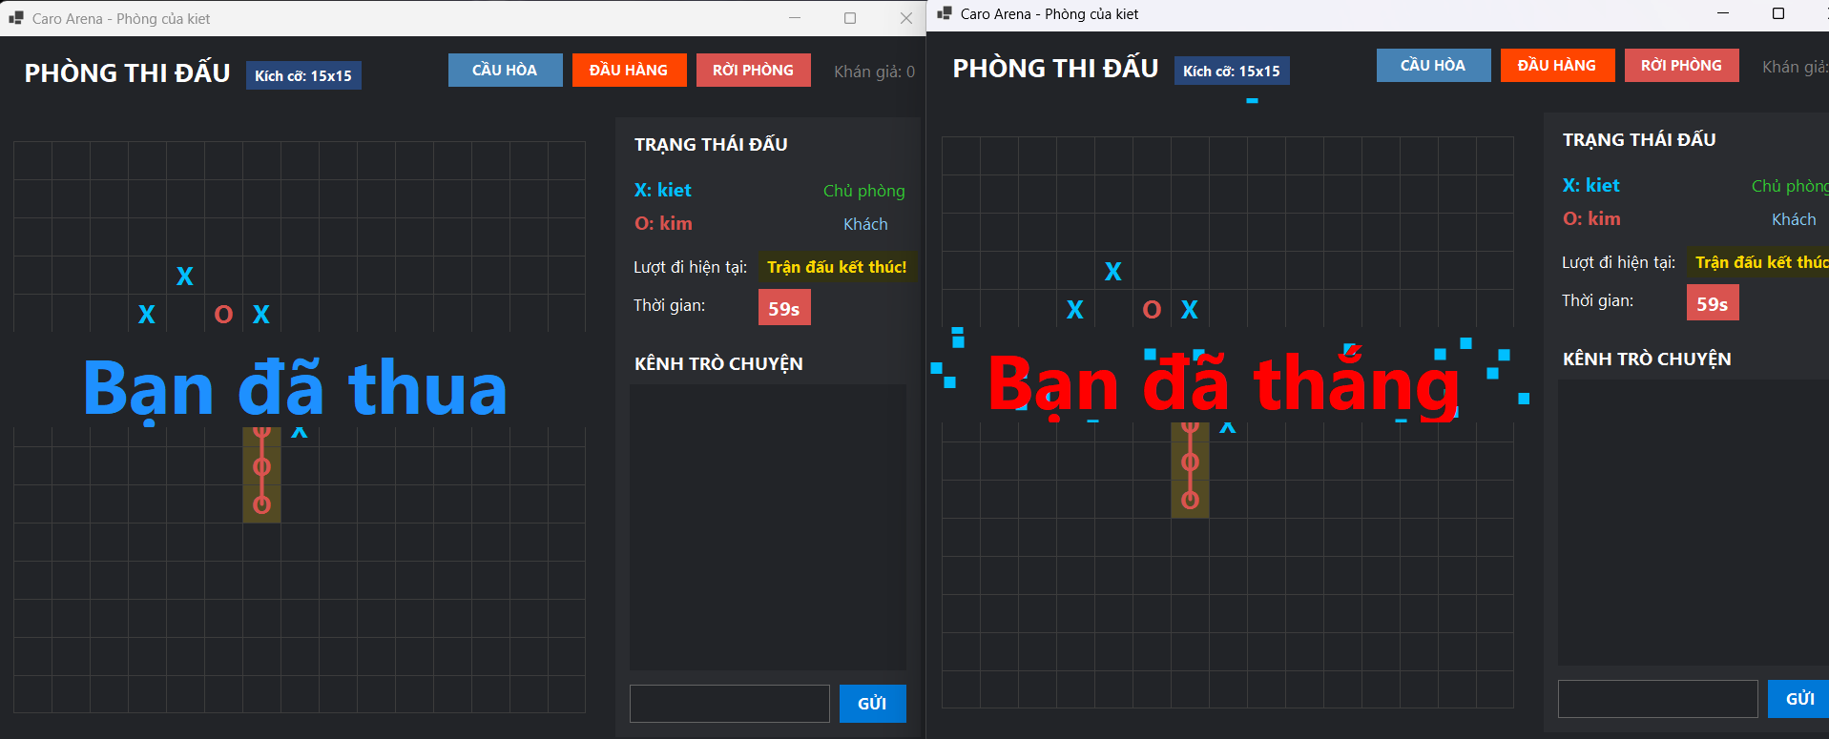

TC_15
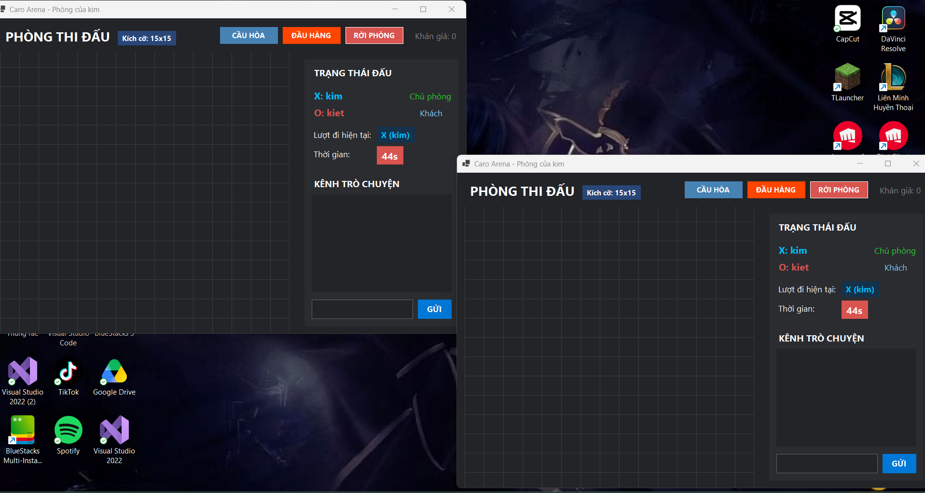

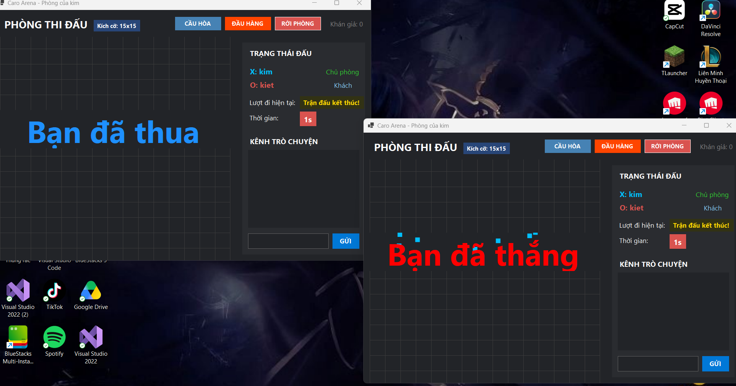

TC_16
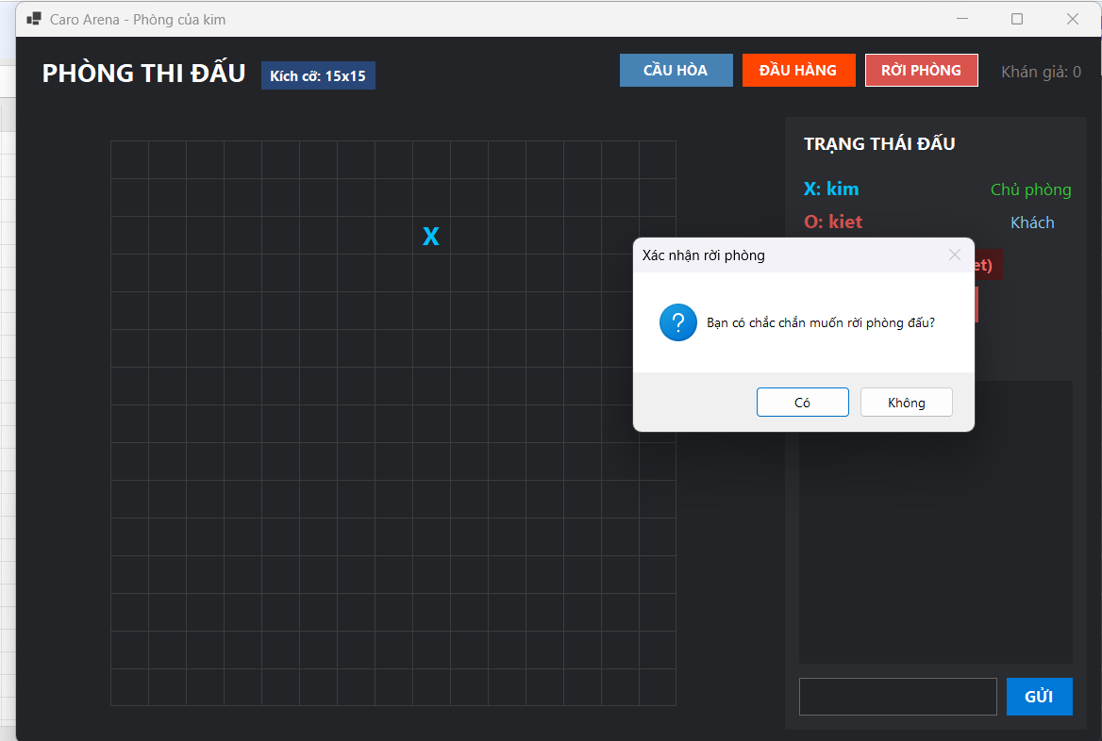
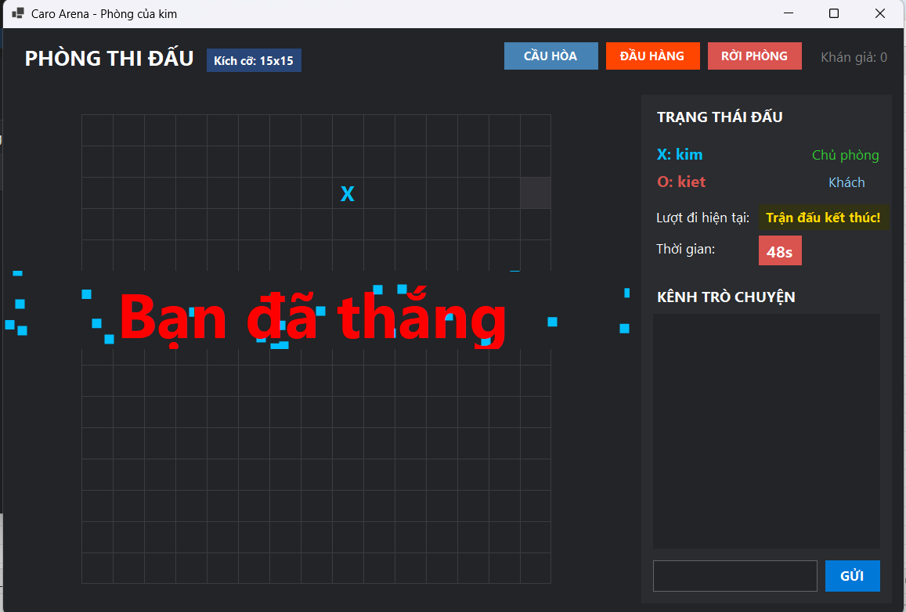

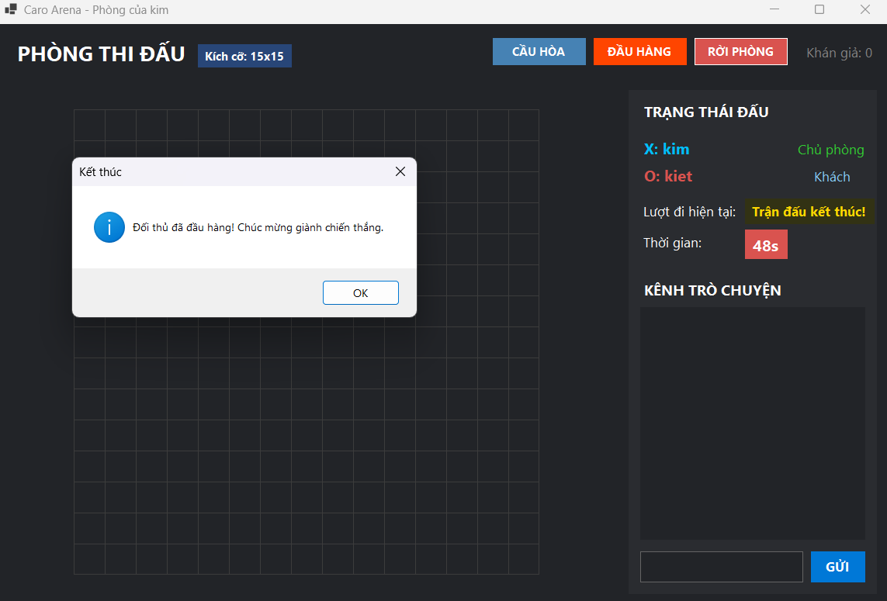

TC_17
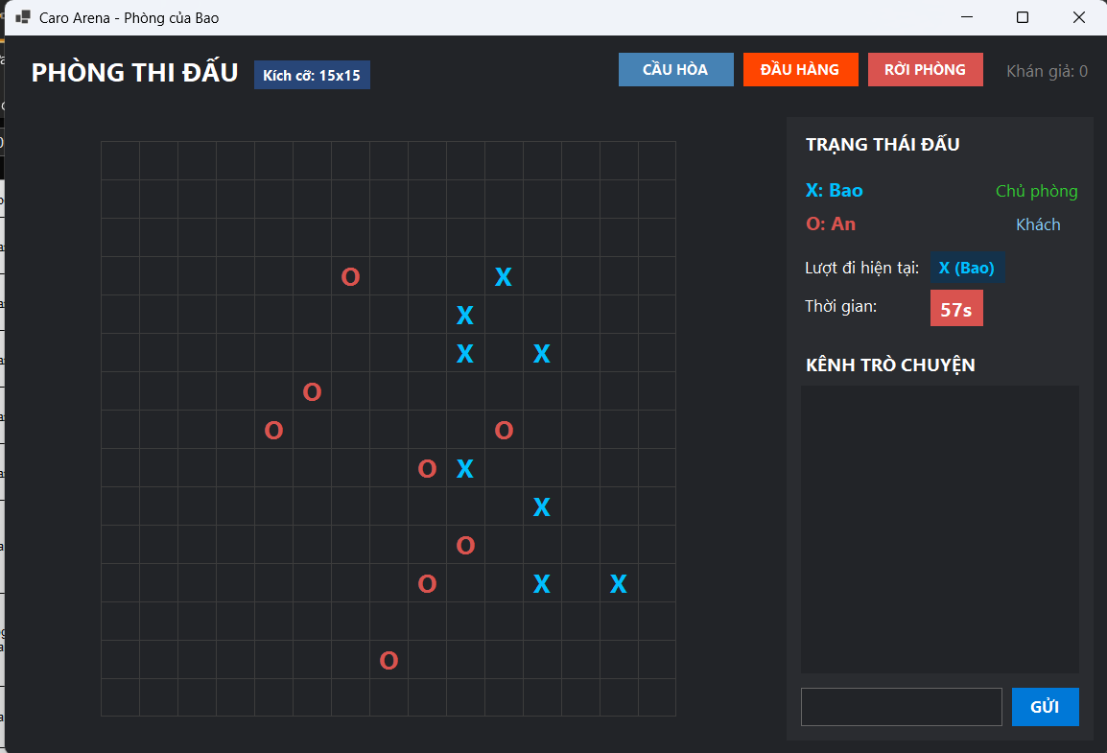










TC_19








TC_21





Kiểm tra tính điểm Score

TC_22


TC_22: Kiểm tra hiển thị lịch sử thi đấu

TC_24



Kiểm tra đăng nhập bằng tài khoản không tồn tại
Hình ảnh minh họa·

TC_25


Kiểm tra đăng ký với thông tin không hợp lệ
Hình ảnh chứng minh

TC_26




Kiểm tra người thứ ba cố tham gia phòng đã đủ người

TC_27






TC_28





TC_29



Kiểm tra Reconnect không đúng người chơi

TC_30



Kiểm tra lưu lịch sử sau khi Timeout

TC_31


Kiểm tra lưu lịch sử sau khi mất kết nối

TC_32




